核算维度-重分类
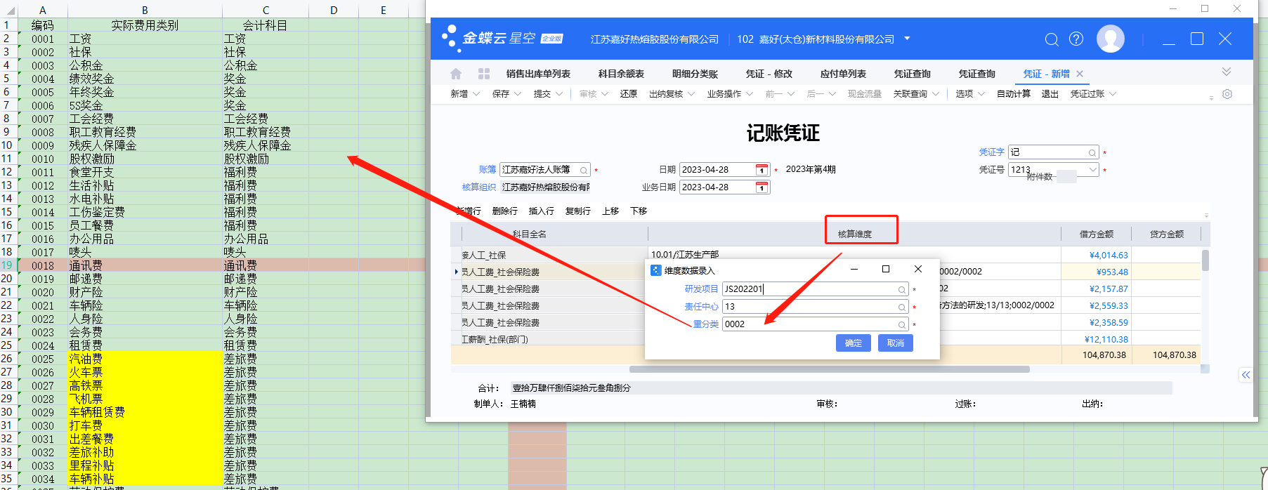
编码 | 实际费用类别 | 会计科目 | 返回目录
0001 | 工资 | 工资
0002 | 社保 | 社保
0003 | 公积金 | 公积金
0004 | 绩效奖金 | 奖金
0005 | 年终奖金 | 奖金
0006 | 5S奖金 | 奖金
0007 | 工会经费 | 工会经费
0008 | 职工教育经费 | 职工教育经费
0009 | 残疾人保障金 | 残疾人保障金
0010 | 股权激励 | 股权激励
0011 | 食堂开支 | 福利费
0012 | 生活补贴 | 福利费
0013 | 水电补贴 | 福利费
0014 | 工伤鉴定费 | 福利费
0015 | 员工餐费 | 福利费
0016 | 办公用品 | 办公用品
0017 | 唛头 | 唛头
0018 | 通讯费 | 通讯费
0019 | 邮递费 | 邮递费
0020 | 财产险 | 财产险
0021 | 车辆险 | 车辆险
0022 | 人身险 | 人身险
0023 | 会务费 | 会务费
0024 | 租赁费 | 租赁费
0025 | 汽油费 | 差旅费
0026 | 火车票 | 差旅费
0027 | 高铁票 | 差旅费
0028 | 飞机票 | 差旅费
0029 | 车辆租赁费 | 差旅费
0030 | 打车费 | 差旅费
0031 | 出差餐费 | 差旅费
0032 | 差旅补助 | 差旅费
0033 | 里程补贴 | 差旅费
0034 | 车辆补贴 | 差旅费
0035 | 劳动保护费 | 劳动保护费
0036 | 低值易耗品 | 低值易耗品
0037 | 维护费 | 维护费
0038 | 保养费 | 保养费
0039 | 修理费 | 修理费
0040 | 招待餐费 | 业务招待费
0041 | 招待服务费 | 业务招待费
0042 | 礼品 | 业务招待费
0043 | 培训费 | 培训费
0044 | 佣金 | 佣金
0045 | 运输费 | 运费
0046 | 过磅费 | 运费
0047 | 赞助费 | 赞助费
0048 | 展览费 | 展览费
0049 | 广告费 | 广告费
0050 | 业务宣传费 | 业务宣传费
0051 | 咨询费 | 咨询费
0052 | 诉讼费 | 诉讼费
0053 | 劳务费 | 劳务费
0054 | 样品费 | 样品费
0055 | 无形资产摊销 | 无形资产摊销
0056 | 绿化费 | 绿化费
0057 | 折旧费用 | 折旧费用
0058 | 审计费 | 审计费
0059 | 律师费 | 律师费
0060 | 评估费 | 评估费
0061 | 董事会费 | 董事会费
0062 | 机物料消耗 | 机物料消耗
0063 | 叉车油费 | 机物料消耗
0064 | 配件 | 配件
0065 | 货车车船税 | 税金及附加
0066 | 小车车船税 | 税金及附加
0067 | 水费 | 水费
0068 | 电费 | 电费
0069 | 供热费 | 供热费
0070 | 安装费 | 修理费
0071 | 货车年检费 | 服务费
0072 | 小车年检费 | 服务费
0073 | 叉车年检费 | 服务费
0074 | 货车修理费 | 修理费
0075 | 小车修理费 | 修理费
0076 | 叉车修理费 | 修理费
0077 | 招聘费 | 服务费
0078 | 职称评级费 | 服务费
0079 | 翻译费 | 服务费
0080 | 废气处理费 | 服务费
0081 | 检测费 | 服务费
0082 | 贷款利息支出 | 利息支出
0083 | 利息收入 | 利息收入
0084 | 已实现汇兑损益 | 汇兑损益
0085 | 未实现汇兑损益 | 汇兑损益
0086 | 外贸收款手续费 | 手续费
0087 | 内贸收款手续费 | 手续费
0088 | 付款手续费 | 手续费
0089 | 银行账户年费 | 手续费
0090 | 银行账户维护费 | 手续费
0091 | 函证费 | 手续费
0092 | 汇票贴息 | 汇票贴息
0093 | 软件服务费 | 服务费
0094 | 人力资源服务费 | 服务费
0095 | 专利年费 | 服务费
0096 | 车辆通行费 | 差旅费
0097 | 住宿费 | 差旅费
0098 | 对账单打印费 | 手续费
0099 | 回单打印费 | 手续费
0100 | 停车费 | 差旅费
0101 | 体检费 | 服务费
0102 | 主营业务成本 | 主营业务成本
0103 | 原材料费用 | 研发费用
0104 | 产成品费用 | 研发费用
0105 | 垃圾处理费 | 服务费
0106 | 专利申请费 | 服务费
0107 | 未确认融资费用利息支出 | 利息支出
0108 | 地铁费 | 差旅费
0109 | 签证费 | 差旅费
0110 | 装卸费 | 运费
0111 | 饮用水 | 办公用品
0112 | 核酸检测费 | 差旅费
0113 | 行李托运费 | 差旅费
0114 | 节日礼品 | 福利费
0115 | 信息服务费 | 服务费
0116 | 辞退福利 | 福利费
0117 | 门票费 | 福利费
0118 | 支票工本费 | 手续费
0119 | 其他税费 | 管理费用

核算维度-责任中心
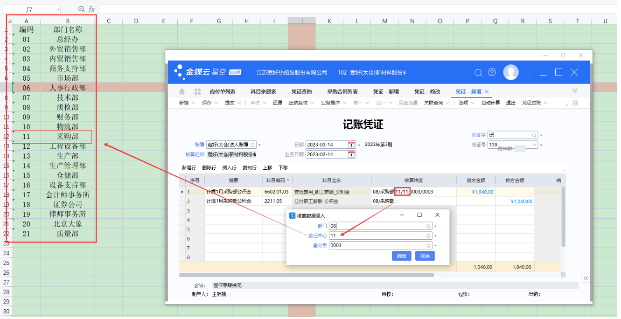
编码 | 部门名称 | 返回目录
01 | 总经办
02 | 外贸销售部
03 | 内贸销售部
04 | 商务支持部
05 | 市场部
06 | 人事行政部
07 | 技术部
08 | 质检部
09 | 财务部
10 | 物流部
11 | 采购部
12 | 工程设备部
13 | 生产部
14 | 生产管理部
15 | 仓储部
16 | 设备支持部
17 | 会计师事务所
18 | 证券公司
19 | 律师事务所
20 | 北京大象
21 | 质量部
22 | 行政部

